내역서(표준단가)
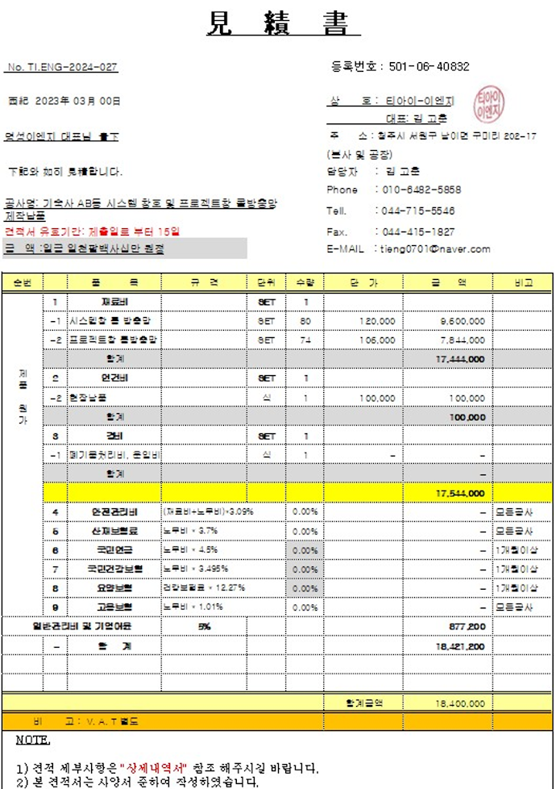
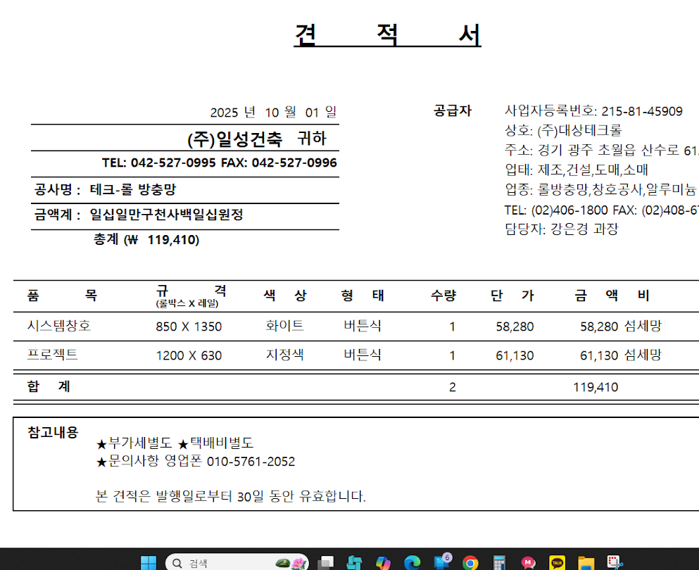
 |  |  |  |  |  | ▼낙찰율 |  | ▼낙찰율
 |  |  |  |  |  | 83.5% |  | 83.5%
 | 주요내역 |  | 단위 | 수량 | 재료비 |  | 노무비 |  | 합계 | 노무비 할증 | 할증기준
합계 | 품목 | 규격 |  |  | 품셈/표단 | 금액 | 단가 | 금액
999999 | 미세촘촘망(프로젝트창용) | 1,200mm X 630mm(발코니용 및 기타) 색상_고객 지정 색상 적용 | ㎡ | 36 | 60,000 | 2,160,000 |  | - | 2,160,000
M020251411670101 | 다우실 1000 | 1액형 실리콘, 발코니 창호 주위 조인트용(창틀용) | 270㎖ | 18 | 5,000 | 75,150 |  |  | 75,150
 | 특별인부 | (36개/8EA)=4.5일 (4.5일*3명/일) | M/D | 13.5 |  | - | 219,321 | 2,960,834 | 2,960,834
 |  |  |  |  |  | 2,235,150 |  | 2,960,834 | 5,195,984
 | *교체수량(36개)=전체수량(45개) 편의점 장비로 인한, 교체불가수량(9개)

